缺陷描述
缺陷描述
跟踪记录 |  | 实际完成时间 |  | 复审时间
 |  | 开发组负责人签字 |  | 复查人签字
 |  | 复查意见
缺陷1
缺陷描述 | 缺陷截图 |  | 缺陷说明 |  | 缺陷已完成截图
 | 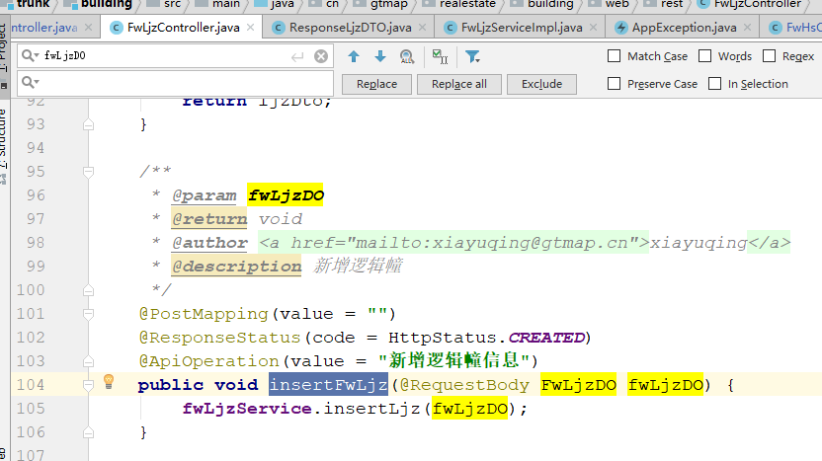 |  | 对于前后端分离的场景，insert之后需要返回保存成功后的实体。 |  | 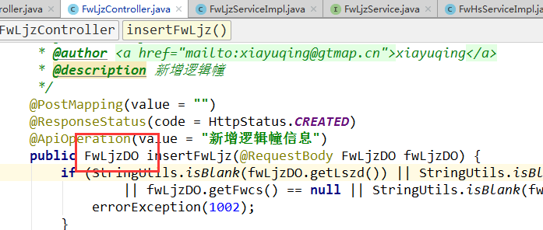
反馈记录 |  |  | 计划完成时间 |  | 缺陷类型
 |  |  | 原因说明
 |  |  | 原因说明
缺陷2

缺陷描述 | 缺陷截图 |  | 缺陷说明 |  | 缺陷已完成截图
 | 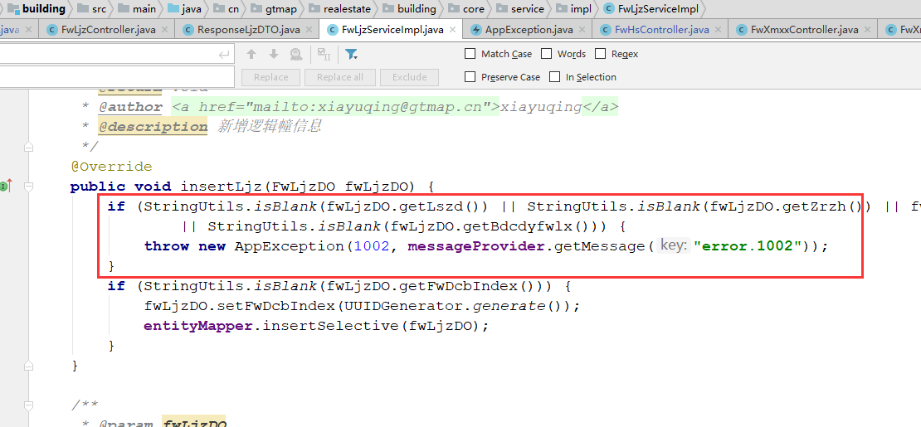 |  | 必填验证放在Controller层。 抛出自定义异常的代码，建议在BaseController里封装公共方法。 |  | 
反馈记录 |  |  | 计划完成时间 |  | 缺陷类型
 |  |  | 原因说明
 |  |  | 原因说明
缺陷3
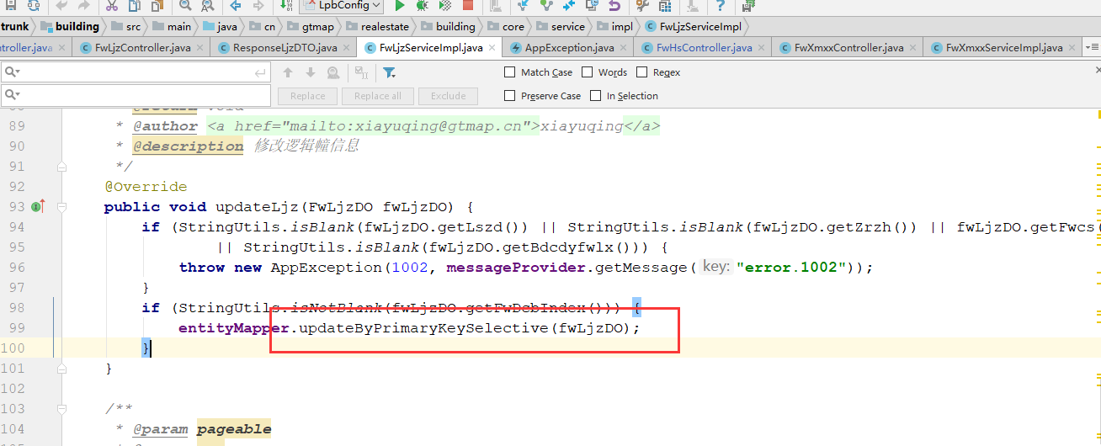 缺陷描述 | 缺陷截图 |  | 缺陷说明 |  | 缺陷已完成截图
 |  |  | 更新时建议增加更新为空的逻辑， 可增加传递参数。 |  | 
反馈记录 |  |  | 计划完成时间 |  | 缺陷类型
 |  |  | 原因说明
 |  |  | 原因说明
缺陷4
缺陷描述 | 缺陷截图 |  | 缺陷说明 |  | 缺陷已完成截图

反馈记录 |  |  | 计划完成时间 |  | 缺陷类型
 |  |  | 原因说明
 |  |  | 原因说明
缺陷5
缺陷描述 | 缺陷截图 |  | 缺陷说明 |  | 缺陷已完成截图

反馈记录 |  |  | 计划完成时间 |  | 缺陷类型
 |  |  | 原因说明
 |  |  | 原因说明
缺陷6
缺陷描述 | 缺陷截图 |  | 缺陷说明 |  | 缺陷已完成截图

反馈记录 |  |  | 计划完成时间 |  | 缺陷类型
 |  |  | 原因说明
 |  |  | 原因说明

